Sheet1
活动地址 | 存在问题 | 建议修改方法 | 截图 | 提交人
http://pages.ch.com/hk/Activitiesall/Activities394 | 604KB/299KB 加载速度还可以 | 右侧导航部分 单一颜色的背景建议用背景颜色 而不是截图 | 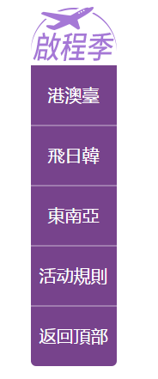 | 杨晓艳
http://pages.ch.com/hk/Activitiesall/Activities395 | 219KB/102KB | 航线部分可换为模板填充 | 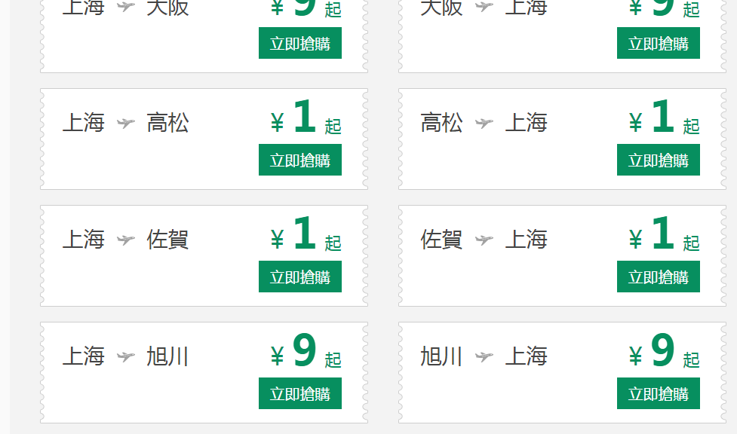 | 聂桂环
http://pages.ch.com/Activitiesall/cqhyr927 | 1.头图都是用宽度1920的图片，并且用了背景方式，加载速度慢（建议替换成1200px宽度img标签加载，其余部分用背景方式加载，加快载入速度，或者分层，但使用这样的方法要延迟加载，否则没有意义）259KB 2.页面几乎是图片构成的，没有文字分层 3.整个页面背景采用了一张大图的形式 | 1、头图部分参考活动543分层加载，或是进一步压缩：tinypng（需外网） 2、将文字与图片进行分层，不能整张图片截图。 3、整个背景是单色，不应用大张图片，可以使用背景颜色，将其中的小图分离，进行定位。 4、右侧导航进行图文分离 |   | 王弯弯
http://pages.ch.com/jp/Activitiesall/Activities388 | 637KB/369KB |  |  | 唐铭忆
http://pages.ch.com/hk/Activitiesall/Activities396 | 1、整个页面全是图片 ，因设计需求不能避免，要将图片进行压缩。 2、因为图片较多，影响加载速度，可以做成滚动加载的效果， | 1、头图部分参考活动543分层加载，或是进一步压缩：tinypng（需外网） 2、利用textarea标签，实现图片预加载 |  | 刘碧霞
http://pages.ch.com/Activitiesall/Activities491 | 1、头图都是用宽度1920的图片，并且用了背景方式（建议替换成1200px宽度img标签加载，其余部分用背景方式加载，加快载入速度，或者分层） 2、按钮用的都是图片 3、1920*3328尺寸的背景 | 1、头图压缩 2、预定按钮都是图片，可以分离。 3、右图大张的背景需分割，并且颜色单一，尽量css实现。 |  | 唐铭忆
http://pages.ch.com/jp/Activitiesall/Activities383 | 1，整个页面都是图片构成， |  |  | 唐铭忆 | pages\UI\SpringAirlines\Areas\ja_JP\Views\Activitiesall\Activities383.aspx CdnSite\SpringAirlines\images\AirFlights_Jp\Activitiesall\Activities383\v2\*.*
http://pages.ch.com/Activitiesall/Activities539 | 1、头图过大，需要进一步压缩（建议替换成1200px宽度img标签加载，其余部分用背景方式加载，加快载入速度，或者分层） 2、img图片没有设置大小占位 | 1、头图部分参考活动543分层加载或是使用tinypng（需外网）进一步压缩 2、所有IMG图片要设置宽高。 |  | 唐铭忆 | CdnSite\SpringAirlines\images\Activitiesall\Activities539\v2\*.* pages\UI\SpringAirlines\Views\Activitiesall\Activities539.aspx

http://pages.ch.com/Activitiesall/Activities457 | 1，搜索部分背景是纯色，可以不用背景图，用css实现 2、整个页面大多是图片构成，可以进行适当拆分，一些适当的降级是允许的 | 1、将页面可以用背景颜色的地方进行替换，不在使用背景图片 2、将一些文字部分与图片分离，不要使用整张图片 |  | 唐铭忆 | pages\UI\SpringAirlines\Views\Activitiesall\Activities457.aspx CdnSite\SpringAirlines\images\Activitiesall\Activities457\*.*
http://pages.ch.com/Activitiesall/Activities544 | 1、整个侧面导航使用图片 2、头图部分虽然改进但是两张图片大于以前一张图片大小，不使用延迟加载，那么这样的方式是无效的。 | 1、将侧面导航部分进行拆分。 |  | 刘碧霞
http://pages.ch.com/Activitiesall/Activities550 | 1、纯色部分不应该用背景图 | 1、纯色部分不应该用背景图 |  | 刘碧霞
http://pages.ch.com/Activitiesall/Activities549 | 1、页面图片较多，影响加载速度 2、将页面图片进行压缩 | 1、使用延迟加载 2、tinypng进行图片压缩 |  | 杨晓艳
http://pages.ch.com/Activitiesall/Activities494 | 1、注释的代码要删除 2、好多地方使用1920的背景图， | 1、图片压缩：tinypng（需外网） 2、文字与图片分离。 |  | 唐铭忆 | CdnSite\SpringAirlines\images\Activitiesall\Activities494\v4\*.* pages\UI\SpringAirlines\Views\Activitiesall\Activities494.aspx | 测试环境没测试
http://pages.ch.com/Activitiesall/Activities463 | 1、航线尽量采取后台加载，其他活动类似。 | 1.图片都要压缩 |  | 杨晓艳
http://pages.ch.com/Activitiesall/Activities529 | 1.导航部分石家庄的背景颜色是固定的？ 2.航线数据加载可优化 | 1、应该其他城市变色的时候，石家庄也要变色吧 |  | 杨晓艳
http://pages.ch.com/Activitiesall/Activities504 |  | 1、进行图文拆分，将小图标做成雪碧图 |  | 杨晓艳
http://pages.ch.com/Activitiesall/Activities520 | 1、页面的背景图片比较单色，并且只有部分需要背景图 | 1、将大的长的背景图片分离，只有一部分需要背景，其他部分使用背景色，如图中的例子，页面多次出现大图背景 |  | 杨晓艳
http://pages.ch.com/Activitiesall/Activities518 | 1、类似右图页面这样的切图是不合理的。 | 1、中间部分可以单独切图，不要整张大图的展示，加载较慢 |  | 杨晓艳
http://pages.ch.com/en/Activitiesall/Activities355 | 1、图片均压缩一下吧 | 1、所有的图片都要经过压缩 |  | 唐铭忆 | CdnSite\SpringAirlines\images\AirFlights_En\Activitiesall\Activities355\v2\*.* pages\UI\SpringAirlines\Areas\en_US\Views\Activitiesall\Activities355.aspx | 测试环境没测试
问题总结及建议 1.头图都是用宽度1920的图片，并且用了背景方式，加载速度慢（建议替换成1200px宽度img标签加载，其余部分用背景方式加载，加快载入速度，或者分层），但使用这样的方法要延迟加载，否则没有意义 2.部分导航设计较大，低分辨率下显示巨大并且显示不全（建议设计较小的导航栏）。部分导航栏有选中效果（建议导航栏统一设计选中效果或者不设计，封装成插件调用） 3.有大背景图建议增加一个背景色 4.注释掉的代码建议删除 5.专题是否同意默认字体‘微软雅黑’那样式部分就注意一些精简，在g-base.css中有的样式，就不要重复写， 6.集中使用延迟加载的方法，提高整体速度 7.航线尽量采取后台加载，可以进行统一。 8.对a标签的使用，注意hover时，字体颜色以及背景的变化，尽量要有一个变化吧。 9.图片的压缩是所有的图片均压缩。

